朝代图片
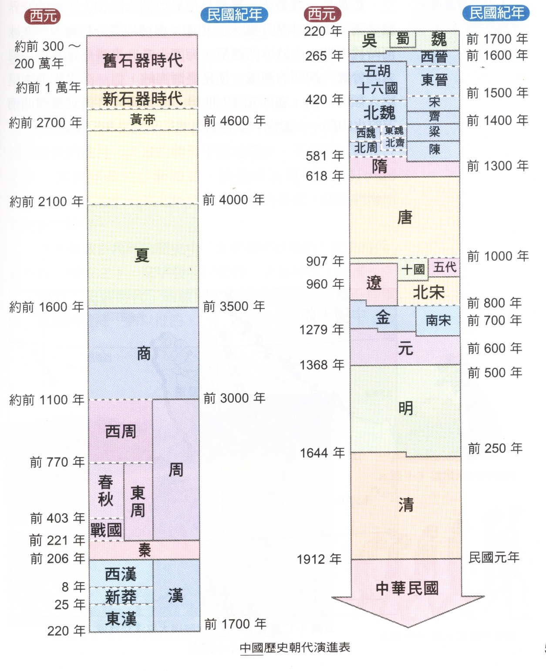
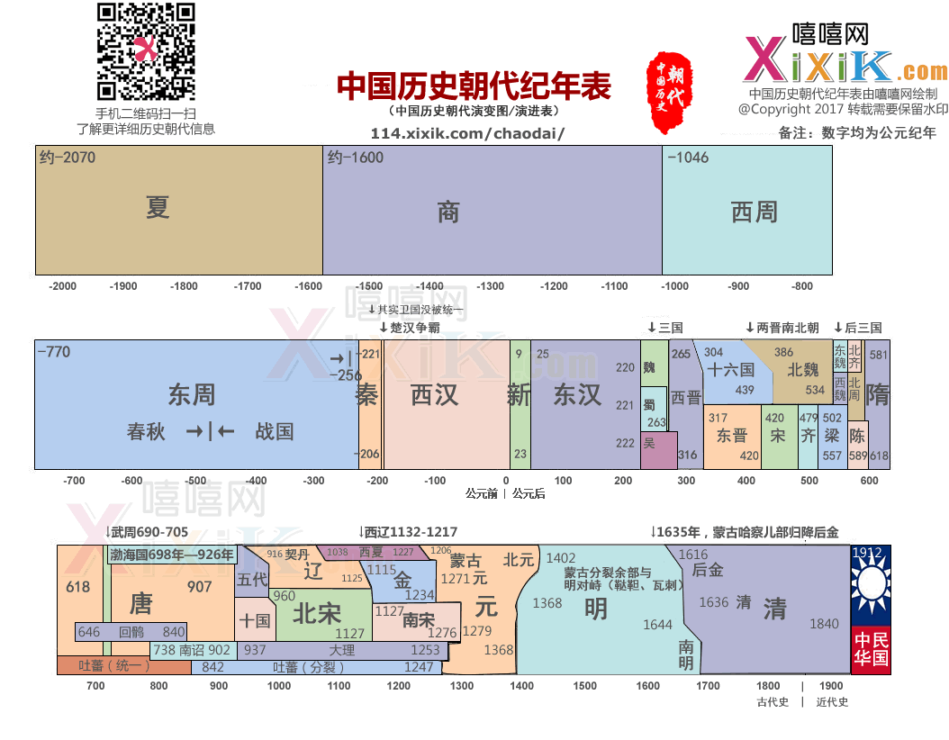

中国历史朝代顺序详表

简介
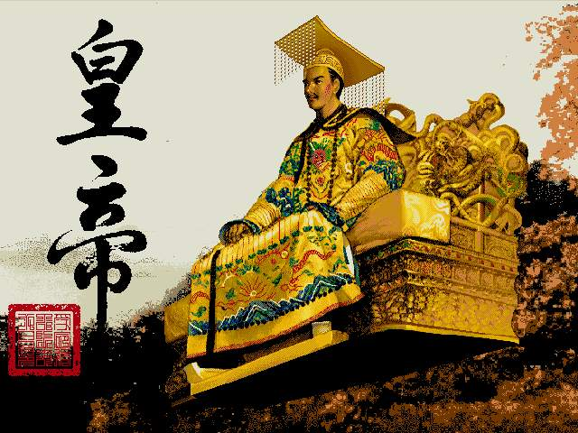
http://114.xixik.com/chinese-dynasties/
中国朝代顺序表：夏、商、周[西周、东周(春秋、战国)]、秦、汉(西汉、东汉)、三国时期(魏、蜀、吴)、晋(西晋、东晋)、南北朝[南朝(宋、齐、梁、陈)、北朝(北魏、东魏、西魏、北齐、北周)]、隋、唐、五代(后梁、后唐、后晋、后汉、后周)、十国[前蜀、后蜀、吴、南唐、吴越、闽、楚、南汉、南平(荆南)、北汉]、宋(北宋、南宋)、辽、西夏、金、元、明、清、中华民国、中华人民共和国。
备注：
根据最新的夏商周断代工程的结论，夏朝应是公元前2070年——公元前1600年，商朝是公元前1600年到公元前公元前1600年——公元前1046年，西周是公元前1046年——公元前771年。当然夏商周断代工程被人讽刺是“系统性编造历史”，“一群老混蛋最后找到的最大的证据是几片远古篱笆遗址”。
需要说明的是，汉高祖既非刘邦的庙号，也非谥号。作为汉朝开国皇帝，刘邦的庙号为“太祖”，谥号为“高皇帝”。但自汉武帝时代的史学家司马迁开始，称刘邦为“高祖”，后世多沿用之，因此史称“太祖高皇帝”、“汉高帝”或“汉高祖”。刘邦死于公元前195年，终年62岁（虚岁），葬于长陵，谥号高皇帝。
王莽既无庙号也无谥号，虽然自称新朝皇帝，但后来刘姓君主并没有对王莽进行追封，所以王莽也是封建王朝进行之中唯一一个没有追封庙号的君主，但王莽在位时为前代多个皇帝追封庙号，庙号也从他这一代开始泛滥。
“前秦”既然是在秦朝的后边，为什么不叫“后秦”而叫“前秦”？前秦的“前”是指其在十六国中是前，十六国里有两个秦，氐族苻健的前秦和羌族姚苌的后秦。后秦是反前秦建立的，也自称秦，故以前后秦区分。“前秦”是中国历史上第一个统一北方的非汉民族政权，且像孙功达《氐族研究》所称，还是“最早尝试由少数民族来统一全国”的历史政权。“先秦”通常指秦始皇建立的秦朝之前，特指春秋、战国时期。
北燕的第一代皇帝是高句丽人高云（高句丽王族，高云的祖父高和，是高句骊族群的分支。慕容宝收以为养子，赐姓慕容，因又名“慕容云”，称帝后恢复原姓高），实际的建立者是鲜卑化的汉人冯跋（太祖文成皇帝）。
慕容泓在前燕时期慕容俊在位时被封为济北王。慕容泓在位时虽未正式称燕王或燕帝，且原本有意归附慕容垂，惟建立年号已表示有独立于其他政权之意，故一般以慕容泓为西燕之建立者。
十六国时期（公元301年——公元460年 ），以匈奴、羯、鲜卑、羌及氐为主的五胡在中国北方范围内相继建立的国家，而北魏史学家崔鸿以其中十六个国家撰写了《十六国春秋》（五凉、四燕、三秦、二赵、一成、一夏），于是后世史学家称这时期为“五胡十六国”。实际上这一时期国家数目远多于16个。此外还有在当时具有较大影响的仇池、代国、高句丽、冉魏、西燕、吐谷浑、西蜀和翟魏等，实际远不止十六国。详细：五胡十六国
北魏后来和汉族融合为汉族。命令鲜卑贵族改姓汉姓，与汉族大地主通婚，学习汉语，穿汉服等一系列改革措施。改说汉语，三十岁以上的人改口比较困难，可以暂缓，三十岁以下、现在朝廷做官的，一律要改说汉语，违反这一条就降职或者撤职；规定官民改穿汉人的服装；鼓励鲜卑人跟汉族的士族通婚，改用汉人的姓。北魏皇室本来姓拓跋，从那时候开始改姓为元。魏孝文帝名元宏，就是用了汉人的姓。魏孝文帝大刀阔斧的改革，使北魏政治、经济有了较大的发展，也进一步促进了鲜卑族和汉族的融合。
唐朝李世民一家祖籍在今河北省赵县，而李渊生于关陇，自称祖居关陇，是西凉王李皓的后代，借以提高自己的身份地位。其中，在历史上还有这一段插曲，本来西魏以前以山东地区的李姓一门为望族，这一地区有五大望族姓氏--王、卢、崔、李、郑，其中李姓又是鲜卑族中的一大姓氏。而自西魏宇文泰以关中为根据地建国，由此就硬性规定了关陇李姓为望族。有人据此认为李氏一门是破落贵族，还有人说李氏是鲜卑族大野部的姓氏。根据可考证的历史资料证明，唐太宗李世民的祖母、即唐高宗李渊的母亲独孤氏，是隋文帝的一名后妃的姐妹，属于非汉族，所以李世民和隋炀帝之间还有着姨表关系。唐太宗李世民的母亲窦氏也是鲜卑族人。而李渊一方的血统还没有足够的历史证据进行论证。历史上有以下几种说法：赐姓大野部、河南破落李姓、老子李耳的后代等。其中最有可能性的说法是李世民是受胡人影响比较深的汉族人。现在一般的习惯说法是，唐太宗李世民是各民族的混血儿，民族大融合的产物。唐朝皇帝世系表
清朝（公元1616年～1911年），1616年（明万历四十四年，后金天命元年），清太祖努尔哈赤建国称汗，国号大金，史称“后金”。1636年（明崇祯九年，清崇德元年），清太宗皇太极称帝，改国号为“大清”，简称“清”，因此把皇太极作为清朝的开国皇帝。1644年清军入关，同年清顺治帝迁都北京，从此清朝取代明朝成为全国的统治者。
中国历史上十八个朝代名称来历
中国历史悠久，朝代更零星纷繁。每朝的创建者要首手办的第一件事就是确立国号（朝代名称）。国号就是一个国家的称号。《史记·五帝本纪》：“自黄帝至舜禹，皆同姓而异其国号，以章明德。”
宋代及宋代以前，大小国家的国号都是依照地望取的。春秋国家诸如晋、宋、汉、周、赵、魏、楚、吴等等这些明星国号，在后代也经常反复出现，就是因为后代建国或者起兵或者领袖的封地，都在这些古老的区域内。
李氏在太原任职起兵，故国号为唐。赵匡胤在开封黄袍加身，国号为宋。刘邦被项羽封为是汉王，统一后国号为汉。司马家世居晋地，国号为晋。隋朝开国主杨坚承袭父亲爵号称“随国公”，即以隋（因随字中有“走”，故而去掉走字，造字隋）为国号。即使是南北朝时期胡人建立的政权，国号也严格依据地望，如北凉、南燕、前秦、后赵等等。其中有一个例外，是西汉末期王莽建立的“新”朝，有革故鼎新之意，赋予了王莽新政的含义。
其实，在宋代之前，胡汉建国大都在禹贡九州的体系下活动，建国者都能找到各自对应的地望。而随着中国的扩大，地望已经不能涵盖出现在历史舞台上的国家了。比如，禹贡九州并没有包括东北和蒙古地区，所以从东北起家的胡人也很难按照地望来取国号。从辽开始，金元等从东北亚起家的胡人取消了以地望立国号的传统，而赋予国号以意义。辽在契丹语中是铁的意思，金能胜铁，故女真取国号为金。所谓“大哉乾元”，元是初始的意思，故蒙古取名为元。明虽然是汉人建立的政权，然而也不准备恢复古制，据说国号取自明教。清则是金的变体。
综上，国号的取法，辽以前是依据地望，辽以后是赋予国号以意义，还是挺有规律的。
武则天国号为周，因为出身本不显，为了表明自己其实出身显赫，就开始想给自己找个出身很高的祖宗，最后找到了周平王小儿子，因为他出生时手心纹路呈武字，后人就以武为氏，表明武氏出于姬姓。与此同时，也给自己母族杨氏强行附会了姬姓。所以给自己父亲从应国公加封为周国公。唐人认为，唐以前的盛世只有周和汉，而周又比汉更为称赞。《对词摽文苑科策》里言，周用王道教化一而人从，汉杂霸道，刑政严而俗伪。所以武则天在建立周朝之前，就用周礼进行改革。
朝代的名称是由什么决定呢？大致有五个来由：由部族、部落联盟的名称而来，来自创建者原有卦号、爵位；源于创建者原始所或政权统治的区域；源于宗族关系；寓意吉祥。
接下来我们来看看中国历史上具体的国号及其由来：
夏：据传禹曾受卦于夏伯，因用以称其政权为“夏”。另据历史学家范文澜先生说，禹的儿子启西迁大夏（山西南部汾浍一带）后，才称“夏”。
商：相传商（今河南商丘南）的始祖契曾帮助禹治水有功而受卦于商，以后就以“商”来称其部落（或部族）。汤灭夏后，就以“商”作为国名。后盘庚迁殷（今河南安阳西北）后，又以“殷”或“殷商”并称。
周：周部落到古公亶父时，迁居于周原（今陕西岐山）。武王灭殷以后，就以“周”为朝代名。周前期建都于镐（今陕西西安西南），后来平王东迁洛邑（今河南洛阳），因在镐的东方，就有“西周”和“东周”的称号。
秦：据《史记》记载，本为古部落，其首领非子为周孝王羊马有成绩，被周孝王赐姓为“嬴”，并赐给了一小块土地（今甘肃天水县，另说是陇西谷名）。后来襄又救周有功被封为诸侯，秦始皇统一六国，始建秦国。
汉：项羽封刘邦为汉王，以后刘邦击败项羽，统一中国，国号称“汉”。汉朝前期都长安，后期都洛阳，故从都城上有“西汉”和“东汉”，从时间上有“前汉”和“后汉”之分。
魏：汉献帝曾封曹操为“魏公”、“魏王”爵位，曹丕代汉后便称“魏”。以皇室姓曹，历史上又称“曹魏”。
蜀：刘务以四川为活动地区，蜀指四川，其政权帮称“蜀”。历史上也称“蜀汉”。汉指东汉的继续。
吴：孙权活动于长江下游一带，历史上曾建吴国，曹魏曾封孙权为“吴王”，故史称“孙吴”；又以地位在东，也称“东吴”。
晋：司马昭逼魏帝卦他为“晋公”，灭蜀后进爵为晋王。后来他的儿子司炎继承他的爵位，逼令魏帝退位，自立为皇帝，国号“晋”。
隋：隋文帝杨坚之父杨忠，曾被北周封为“随国公”。隋文帝后袭用此卦爵，称为“随朝”。他认为随有走的意思，恐不祥改为“隋”。
唐：唐高祖李渊的祖父李虎，佐周有功，被追卦为“唐国公”，爵位传至李渊。太原起兵后，李渊称“唐王”，后废杨侑建唐朝。
辽：辽原称“契丹”，改“辽是因居于辽河上游之故。
宋：后周恭帝继位后，命赵匡胤为归德节度史，归德军驻宋州（今河南商丘），赵匡胤为宋州节度使。故陈桥兵变后，发迹在宋州，国号曰“宋”。
西夏：拓拔思恭占据夏州（今山西横山县），建国时以夏州得名，称“大夏”。因其在西方，宋人称“西夏”。
金：金都城上京会宁（今黑龙江哈尔滨阿城区南），位于按出虎水（今阿什河），相传其水产金，女真语“金”为“按出虎”。
元：据《元史》记载：“元”的命名，是元世祖忽必烈定的。是取《易经》上“大哉乾元”句中的“元”，有大、首等意思。但也有人认为与蒙古人的风俗与图腾有关，有的认为与佛教有关。
明：朱元璋是元末起义军之一，是继承郭子兴而发展起来的，郭子兴属于白莲教组织。白莲教宣称“黑暗即将过去，光明将要到来”，借以鼓舞人民反对黑暗的元朝统治。所以又称“光明教”。白莲教的首领韩山童称“明王”（他的儿子韩林儿称“小明王”），都体现其教义宗旨。朱元璋不仅曾经信仰白莲教，而且承认自己是白莲教起义军的一支（他曾为小明王左副元帅）。朱元璋取得政权后，国号称“明”。
清：满族是女真族的一支。女真族在北宋时建立金国。明末女真势力复强，重建金国（后金）。后金为了向外扩展，割断了同明朝的臣属关系，清太宗皇太极把“女真”改为“满州”，把“金”改为“清”。在宋时女真人受制于契丹人，他代针对“辽”字在契丹语中是 “铁”的意思，因此命名“金”，表示比铁更坚强有力，可以压倒辽”。“金”改“清”的原因，史学家有不同意见，有人认为是皇太极要避免引起尖锐的矛盾。也有传说努尔哈赤早年逃难时骑着一匹大青马，慌急赶路，马被累死。努尔哈赤为此难过地说：“大青啊，大青，将来我得了天下，国号就叫大清。”于是皇太极改国号时改为大清。
国号的分类
从夏朝到清朝，中国经历了四千多年的漫长岁月。中国的王朝更是多的让人眼花缭乱。那么这些国号是怎么来的呢？归纳了一下，主要有六类。
一是以族名为国名，以族名为国名在中国上比较常见。夏、商、周三代都是以族为名的。再比如契丹，也是以族名为国号。
二是以地名为国名，在周朝时的诸侯国最常见。比如陈、蔡等即是地名又是国号。
三是以姓为国号，战国初期的赵、魏、韩三国就是典型的以姓为国号。
四是以原封号为国号，开国皇帝在未当皇帝前，有过封号后来就以封号为国号。比如：曹丕在当皇帝前被汉朝皇帝封为魏王。当皇帝后就以魏为国号。这样的例子还很多，比如刘邦当过汉王，杨坚当过隋国公，司马炎当过晋公等。其实封号也是地名，指被封的地方。
五、从文化角度确定的国名。这种情况在封建社会的晚期比较常见。国号都寄托了某种愿望。比如：元朝，就是取自《周易》中的一句话“大哉乾元”。元为首，为刚。而明则是和朱姓有联系。清又是五行属水，水克火，明属火。是从五德文化角度上确定的。
六、继承历史上同姓或同族人的国名。比如：清朝在前期叫金，就是继承女真族完颜部建立的金。再比如，宋朝前期在山西北部的北汉，皇帝姓刘，就继承汉朝的国号。这些无非是显示皇族的历史悠久和血统高贵。
中国历史上由少数民族建立的王朝（政权）？
北魏（386年～534年），鲜卑族建立的少数民族王朝，拓跋珪于太初元年（386）称王，初称代国，同年改国号为魏，建元登国。史称北魏、拓跋魏、元魏、后魏。北魏太延五年（439）北魏灭北凉，结束十六国时期，统一北方，传17帝，历171年。天兴元年（398）称帝，都平城。盛时疆域约为今河北、山东、山西、宁夏、甘肃等省区，河南、陕西、内蒙古的大部，辽宁、安徽、江苏、青海、新疆各一部分以及蒙古国南端一部分。后迁都洛阳（今属河南）。太和十八年（494）孝文帝拓跋弘迁都洛阳，加速鲜卑族汉化及加强对中原地区的统治。改拓跋氏为元氏。永熙三年（534）孝武帝逃往长安投靠宇文泰。高欢立元善见为帝，是为孝静帝，迁都于邺（今河北临漳），改元天平。史称东魏。北魏亡。
东魏（534年～550年），鲜卑族建立的少数民族王朝。534年魏北魏宗室元善见为帝，迁都邺城（今河北临漳境内），史称东魏，传1帝，历17年。
西魏（535年～556年），鲜卑族建立的少数民族王朝。535年魏宗室元宝矩为帝，都长安，史称西魏，传3帝，历22年。
北齐（550年～577年），鲜卑族建立的少数民族王朝。550年高洋废东魏帝自立，都邺城，国号齐，史称北齐，传6帝，历18年。
北周（557年～581年），鲜卑族建立的少数民族王朝。557年宇文觉称天王，都长安，国号周，史称北周。北周建德六年（577）北周灭北齐，统一北方，传5帝，历25年。
辽朝（916年～1125年），契丹族建立的少数民族王朝，历时210年，传9帝。辽的历史可以追溯到公元三世纪。907年耶律阿保机为契丹酋长。916年，契丹酋长耶律阿保机做了皇帝，辽建立。918年建都皇都（今内蒙古巴林左旗南的波罗城），947年改皇都为上京，1007年迁都至中京道大定府。“辽”的疆域的东北至今日本海黑龙江口，西北至蒙古国中部，南部至今天津的海河、河北霸县、山西雁门关一线与北宋交界，是当时统治中国北方与宋朝对峙的一个王朝。“辽”最初建国时，国号为契丹，947年改国号为“辽”，其间于983年至1066年间曾重称“契丹”。开国君主为辽太祖耶律阿保机，历经9位帝王，1125年（辽保大五年）灭于金。
金朝（1115年～1234年），女真族建立的少数民族王朝，创建人为金太祖完颜阿骨打，国号“大金”；“金”建于1115年，先建都会宁府（今黑龙江阿城南白城镇），后迁都燕京（今北京），再迁都至汴京（今河南开封）。 金开兴二年（1234年）时灭于蒙古，共经历10位帝王。
元朝（1206年～1368年），蒙古族建立的少数民族王朝，忽必烈（即元世祖）于1271年所建，1279年灭南宋，定都于大都（现北京市）。1368年灭亡于明朝。
清朝（1636年—1912年），满族建立的少数民族王朝，爱新觉罗氏。1616年（明万历四十四年），努尔哈赤建立王朝称汗，国号大金，史称后金（电视剧《孝庄秘史》里，皇太极自称“后金”真的是让人笑cry）。都城为赫图阿拉（又名兴京、赫图阿喇、黑秃阿喇、黑图阿拉，满语“横岗”之意。在今中国辽宁省新宾县西永陵镇老城）。1636年（崇德元年、明崇祯九年），皇太极改国号为大清，称帝。1644年，李自成农民军攻陷北京，明崇祯帝自杀。清军在吴三桂的带领下乘机入关打败农民军，多尔衮迎顺治帝入关，定都北京。1911年，辛亥革命爆发，各省纷纷宣布独立，清朝统治瓦解。清帝于1912年退位，清朝正式灭亡。清代自入关后，共历十帝，二百六十八年。
嘻嘻网备注：中国历史教科书称元朝、清朝是最为完整的少数民族建立的封建王朝。不过也有学者@Ada出生在美国 表示了反对：分明是被成吉思汗子孙征服的蒙古帝国——元朝；被辫子军入关建立的奴才王朝——清朝。那当年日本侵华要是成功了，历史教科书上称之“日朝”吗？
中国朝代顺序表：历史朝代公元对照简表：http://114.xixik.com/chinese-dynasties/
中国朝代前缀的含义
中国历史朝代里的西周东周，西汉东汉，南朝北朝，西晋东晋，南宋北宋是后人什么时候开始这样称呼的，南北东西怎么来区分的？
宋代及宋代以前，大小国家的国号都是依照地望取的。春秋国家诸如晋、宋、汉、周、赵、魏、楚、吴等等这些明星国号，在后代也经常反复出现，就是因为后代建国或者起兵或者领袖的封地，都在这些古老的区域内。为了表达自己的传承（绝大部分就是刻意追祖认宗，比如匈奴人刘渊自认是刘禅的后人，嗯，就是那个乐不思蜀的扶不起的阿斗，建立的政权也叫“汉”），后世的一些朝代非得要跟前朝同名，因此中国好多朝代名称并不是只有一次使用，所以现在的史学家往往在前面加一些词以示区别，比如五代的时候，梁唐汉晋周前都加了一个“后”字，因为这些朝代以前都出现过，同样的还有努尔哈赤建立的金，历史上亦称为后金，区别于女真族与宋朝同一时代的金朝。有时又以统治的中心来区别，比如两汉，为了有所区别，因为刘邦建立的汉定都是在长安，而刘秀的汉朝定都在洛阳，由于洛阳在西安以东，于是就把刘邦的汉称为西汉，刘秀的汉为东汉，同样的情况还有西晋和东晋，北宋和南宋的划分。
这些全部都是现代人或者后世人对以前的称呼，当时不会这么叫的，只会自称大汉，大宋，大周之类的。
一、“东南西北”都是以都城的位置来区分的，就分成了东西两汉，宋朝、晋朝、周朝皆如是。例如：
1、西周都城在镐京（今陕西西安附近），东周建都洛邑（今河南洛阳附近）。后人于是根据镐京在西，洛邑在东，所以称为西周、东周。
2、西汉都城在长安（今陕西西安附近），东汉在洛阳（今河南洛阳附近）。同上，称西汉、东汉。
3、西晋都城长安（今陕西西安附近），西晋灭亡后晋室东迁，建都建康（今江苏南京附近）。同理，分西东两晋。
4、南北朝，是因为他们的统治区域，南朝基本是在黄河以南，后来也萎缩到淮河以南。北朝基本是在今中国北方。也可以这样理解，南朝都城，基本都在建康（今江苏南京附近），北朝都城，平成（今大同附近），洛阳（今河南洛阳）等，都在建康北边，所以，分南北朝。
5、北宋都城在汴梁（今河南开封）；南宋临时都城在临安（今浙江杭州），一北一南。称北宋、南宋。
这些都是该王朝经过一重大事件导致几近倾覆，但是皇统皇权犹在或者可以复建，但是国都变迁过并且东西南北相距甚远，如西周东周国都为镐京和洛邑，就是长安和洛阳，西汉东汉也是长安和洛阳，一个在西一个在东——后来史书，更多的是口头上，为了更好的记录描写述说，就用东西南北来区分，让人一看一听，就知道发生在什么时候，历史背景如何。但有一个例外，就是西夏，因为当时夏国在北宋西面，当时就已经有宋人称夏国为“西夏”。
另外一个朝代的命名在国号前往往加上主体位置，如蜀汉，刘备在四川建立的汉政权。
二、“前”、“后”是以建立的时间先后来划分：十六国时期的前赵、后赵、前凉、前燕、前秦、后燕、后秦、后凉等。五代十国的后梁，后唐，后晋，后汉，后周，前蜀，后蜀等。
在朝代里标注“前”、“后”在十六国（“五胡乱华”）里和五代十国里非常普遍。不过有人要问了为什么十六国里有个叫“前秦”？既然是在秦朝的后边，为什么不叫“后秦”而叫“前秦”？前秦的“前”是指其在十六国中是前，十六国里有两个秦，氐族苻健的前秦和羌族姚苌的后秦。后秦是反前秦建立的，也自称秦，故以前后秦区分。“前秦”是中国历史上第一个统一北方的非汉民族政权，且像孙功达《氐族研究》所称，还是“最早尝试由少数民族来统一全国”的历史政权。而“先秦”通常指秦始皇建立的秦朝之前，特指春秋、战国时期。
中国皇帝的谥号和庙号
中国古代，皇帝的称呼往往和年号、庙号和谥号联系在一起，比如汉高祖就是庙号，隋炀帝就是谥号，乾隆皇帝就是年号。一般最早的皇帝谥号用得多，后来庙号多，明清则往往年号更深入人心。
庙号：帝王驾崩后，子孙在太庙立宣奉祀时追尊的名号。 刘知几《史通/称谓》："古者天子庙号，祖有功有宗有德， 始自三代，迄于两汉。名实相允，今古共传。"在上古时，帝王在生前死后都用的是同一个名字。后来，人们觉得直接称呼已死的先帝、先王不大方便，祭祀时直呼名字也有些不妥。所以，商时祭祀时就用每个王生日的天干来称呼他，不再用他的名字了，以表示恭敬。如夏、商两代的王，习惯上就是以庙号相称的，如夏朝太康、少康、孔甲，商朝的祖甲、帝乙等等。但周文王、周武王不是谥号，是自称，昭王穆王开始才是谥号。
庙号起源于商朝，庙号常用「祖」字或「宗」字。开国皇帝一般被称为「太祖」或「高祖」，如汉太祖、唐高祖、宋太祖；后面的皇帝一般称为「宗」，如唐太宗、宋太宗等。但是也有例外。「祖」之泛滥，始于曹魏。到十六国时期，后赵、前燕、后秦、西秦等等小国，其帝王庙号几乎无不称祖。从汉代起，每个朝代一般是第一个皇帝的庙号太长，不便称呼，所以唐宋以来的皇帝都改称庙号，如唐太宗、宋太祖。到了明清两代，一般皇帝就用一个年号，才用年号来称呼皇帝，比如万历帝，崇祯帝，康熙帝，雍正帝。
谥号：帝王、诸侯、卿大夫、大臣死后，朝廷据其生前业迹给予一种称号以褒贬善恶，称为谥或谥号。周公旦和姜子牙有大功于周室，死后获谥。这是谥法之始。《周礼》说：“小丧赐谥。”小丧，死后一段时间。《逸周书.谥法解》：“谥者，行之迹也。大行受大名，细行受细名。行出于己，名出于人。”郑玄注云："谥者，行之迹也"。 《五经通义》："有德则谥善，无德则谥恶，故虽君臣可同。" 上古有号无谥，周初始制谥法，至秦废。汉复其旧，历代因之， 至清止。帝王的谥号一般由礼官议上。依据生平业绩，根据 谥法拟定谥号，奏请钦定。
“谥号”产生于周朝。据说，周公做谥法，每个天子死后，就根据他生前的行为，给他一个代名。譬如，周武王，因为他灭商朝有武功，死后谥他为“武”，后人就不叫他周姬发，而叫他周武王了。周文王因为发扬文化，重视本国的农业生产，关心内政，就谥他为“文”，后人亦就不叫他周姬昌，而叫他做周文王了。这种谥法一直流传了两千多年，直到1911年辛亥革命爆发后，才跟着清王朝一同被消灭了。但是，谥法在秦朝时也曾一度中断。这是因为，秦王赢政于公元221年统一中国后，认为加谥号是“子议父，臣议君”，不可取。于是下令废除了谥法，自称“始皇帝”。后世子孙世代相传，即二世、三世皇帝以至无穷，可惜只传了二世。汉代开始又实行了，汉倡导以孝治天下，所有皇帝的谥号都有个孝字，如孝惠、孝文、孝景一直到孝献。后来到了汉朝，庙号、谥号才恢复过来。如汉武帝，他本名刘彻，庙号“世宗”，谥号“孝武”，全称是“世宗孝武皇帝”，简称汉武帝。汉献帝是他死去之后曹魏给他加的谥号，他做皇帝的时候没有这个叫法，三国的文艺里在他做皇帝的时候就把他叫做献帝，那是胡说八道，难道献帝未卜先知，早就知道他会把皇位献出来？
按照周礼，天子七庙，也就是天子也只敬七代祖先，但有庙号就一代一代都保留着，没有庙号的，到了一定时间就“亲尽宜毁”，不再保留他的庙，而是把他的神主附在别的庙里。庙号就是祖啊宗啊的称呼，一般祖的档次比祖更高些。起初，有庙号的皇帝不多，例如两汉，刘邦是高祖，刘秀是世祖，别的就没什么庙号了。这个祖，和欧洲尊某皇帝为大帝一样，一定要有特殊的功绩才行，一般往往都是开国皇帝。但也有滥封的，曹魏时，曹操是太祖武皇帝，曹丕是世祖文皇帝，曹睿活着的时候，就迫不及待地自称烈祖明皇帝，很被后世嘲笑。
一般庙号叫高祖或太祖都是开国皇帝，如汉高祖刘邦、唐高祖李渊、宋太祖赵匡胤、元太祖铁木真、明太祖朱元璋、清太祖努尔哈赤，叫世祖的往往是完成统一的，如世祖忽必烈、清世祖福临，刘秀也是靠自己重新建立一个王朝的，所以也是世祖，朱棣和他们差不多，所以叫成祖，另外玄铧被叫做圣祖，也是中国历史上绝无仅有的。
本来不是所有皇帝都有庙号，但是基本都有谥号，所以唐以前的皇帝大多称谥号。从唐开始皇帝都有庙号了，加上谥号开始变长，所以人们习惯称庙号。明清两代的皇帝一般一个年号用一辈子，所以人们习惯称他的年号，这里面只有明英宗用过两个年号，因为他被瓦剌俘虏去，代宗即位，他被放回来后成了太上皇，在代宗病重时他发动政变重新做了皇帝，所以有两个年号。另外同治原来的年号叫琪祥，是肃顺他们拟的，不久慈禧发动政变，杀了肃顺，年号改作同治，原来的年号没叫开，人们都习惯地称同治帝。
有时候，不做皇帝的，死后给尊为皇帝，如曹操、司马懿父子，还有一个是多尔衮，他手握大权，死后被福临尊为成宗义皇帝，但那是权宜之计，不到一个月，福临囚禁了多尔衮的兄弟阿济格等人，然后宣布多尔衮有篡逆之心抄了他的家，成宗义皇帝的称呼自然也没了。
谥号的字数，从一个字开始，比如隋朝以前，皇帝的谥号很短，一般称谥号。如：刘恒，谥号“孝文皇帝”，庙号“太宗”，史称“汉文帝”；司马炎，谥号“武皇帝”，庙号“世祖”，史称“晋武帝”；杨坚，谥号“文皇帝”，庙号“高祖”，史称“隋文帝”。发展到后来用好多个字，简直成了褒义词堆砌。如：李世民，谥号“文武大圣大广孝皇帝”，庙号“太宗”，史称“唐太宗”；武则天开创了皇帝生前叠加谀词即自己定谥的先例。其实质由客观地评判变成了一味地溢美，字数的增加是溢美程度的发展。因为谥号太长了，所以唐朝起一般称呼庙号。而且北宋做出规定：不立恶谥，只作美谥、平谥。因此像赵佶这样的昏君，谥号“体神合道骏烈逊功圣文仁德宪慈显孝皇帝”，庙号徽宗，史称“宋徽宗”。
值得玩味的是，绵延几千年的谥号制度没有在最后一个皇帝身上终结，而是由国学大师王国维来收尾。因为是废帝溥仪没有谥号，但他却给王国维御赐了“忠悫”二字的谥号。从此，中国古代的谥号制度沉入历史。
中国皇帝谥号大全
皇帝的谥号是在嗣位皇帝的参与下得到的；末代皇帝的谥号由下一王朝的帝王追赠，或者由遗民政权上谥，比如明崇祯帝的谥号。南明上的是“绍天绎道刚明恪俭揆文奋武敦仁懋孝烈皇帝”，清代定鼎中原后，追赠崇祯的谥号为“庄烈帝”。大臣的谥号是朝廷赐予的，一般由礼部（礼官）主持，在皇帝同意的情况下赐谥。
谥法制度有两个要点：一是谥号要符合死者的为人，二是谥号在死后由别人评定并授予。君主的谥号由礼官确定，由即位皇帝宣布，大臣的谥号是朝廷赐予的。谥号带有评判性，相当于盖棺定论。
谥号来自于谥法。谥法规定了若干个有固定涵义的字，大致分为三类：
属表扬的有：文、武、景、烈、昭、穆、明、睿、康、景、庄、宣、懿等都是好字眼；
属于批评的有：炀、历、灵等；
属于同情的有：哀、思、怀、愍、悼等。惠帝都是些平庸的，如汉惠帝、晋惠帝都是没什么能力的，质帝、冲帝、少帝往往是幼年即位而且早死的。如果末帝、献帝、顺帝，那就是胜利者对失败者的嘲笑了。另外孙权是个特例，他的谥号是大帝，在中国是绝无仅有的。
如，楚怀王的“怀”表示“慈仁短折”。前者称为上谥、美谥；中者称为下谥，恶谥；后者称为中谥。一九二六年六月，著名学者王国维自沉身亡，溥仪“诏”谥“忠悫”，墓碑上刻着“王忠悫公”。悫：诚实。陈寅恪在其碑文中说：“思想不自由，毋宁死耳！”惟恐思想不自由，是王国维寻死的主要原因。这是中国谥号制度的终点。
恶谥是后来才有的——人们渐渐觉察到，有些帝王大臣不是好人，有一些还很可恨。周厉王在“厉”表示“暴慢无亲”、“杀戮无辜”。他是一个贪婪的君主，“国人”发动暴动，他逃到彘（今山西霍县东北），后来死在了那里。《召公谏厉王弥谤》是先秦历史散文名篇，选进了多种课本。本文从一个侧面反映了厉王的专制残暴。
隋炀帝的“炀”表示“好内怠政”、“外内从乱”，是他被缢杀当年，唐朝开国皇帝李渊加的。历史真相：隋炀帝竟是中国最有作为的一个皇帝
那怎么区分“庙号”和“谥号”呢？一般说：凡称某某祖、某某宗的就是庙号，凡称某某帝的便是谥号。但在历史各阶段习惯上的称呼又有些不同。打开中国历史年表，就会发现唐朝以前，一般都只称“谥号”，如汉光武帝，魏武帝，隋炀帝等等。唐朝以后，一般都称庙号，如唐太宗、宋太祖、明神宗等等。不过在这期间，也有称谥号的；如唐玄宗李隆基的庙号是“玄宗”，谥号是“至道大圣大明孝皇帝”，这中间关键的是“明”字，因而唐玄宗又被称为“唐明皇”。明朝中叶后，帝王的称号又有所改变，多数以年号来称呼。如明朝末年皇帝朱由检，人们都叫他“崇祯”，“崇祯”就是他的年号。到了清朝，皇帝也都以年号相称，如康熙、乾隆、光绪等。
年号：也叫帝号，是中国古代封建皇帝用以纪年的名号。年号被认为是帝王正统的标志，称为“奉正朔”。年号也不是一开始都有的，汉朝初期就没有，后来才开始出现，而且皇帝一般都喜欢换年号，好事坏事都要换，有的几年换一次，偶有的一年要换几次，一般朴素务实的皇帝年号换得少，爱标新立异的年号换得多，比如唐太宗一直用贞观，玄宗也不大换，而武则天就特别喜欢改年号，一般年号是两个字的，她还用过四个字的。
到了明清，谥号已经跟缠脚纱一样，又臭又长了，明朝皇帝谥号十七字，清朝皇帝谥号为廿一字，。字数这么多，当然就无法当名字叫了，只是在特定场合用。比如像清宣宗爱新觉罗·旻宁，谥号效天符运立中体正至文圣武智勇仁慈俭勤孝敏宽定成皇帝，谁记得住？而年号道光，史称道光皇帝，多么简单。清朝皇帝在谥号上不要脸到了令人发指的地步。
尊号：一般很长，因为大臣们会尽量把好的词语都往皇帝身上加，尊号一般在皇帝在世之时便开始有群臣上请，并不断加长。如唐玄宗的尊号是“开元天地天宝圣文神武孝德应道皇帝”，宋太祖为“启运立极英武睿文神德圣功至明大孝皇帝”，太后相应的也有类似的号，名为徽号，如慈禧的徽号就是“慈禧端佑康颐昭豫庄诚寿恭钦献崇熙圣母皇太后”。由于尊号太长，所以平民百姓很少称呼皇帝的尊号。

IE浏览器打不开网页
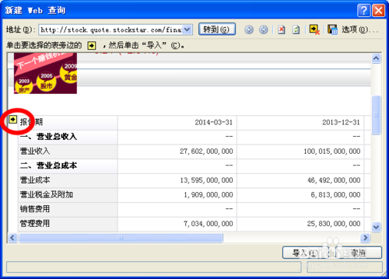
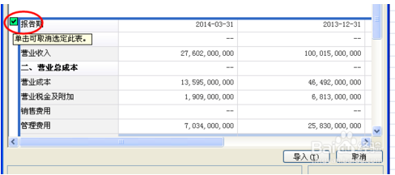
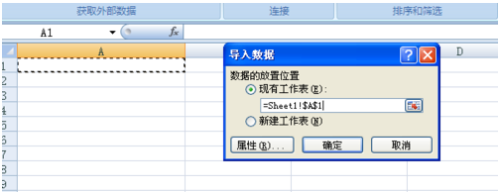
http://www.iefans.net/ie-llq-dbkwy-jjff/
IE浏览器打不开网页的解决方法
1.右键点击IE游览器的属性，在弹出的“Internet 属性”选项卡中 高级，然后重置所有设置，基本上就可以浏览网页了
2. 将网页上的表格自动加载到excel文档中的方法
http://jingyan.baidu.com/article/e75aca855eb71f142edac68e.html
点击数据，选择 自网站 ，打开的IE的默认浏览器，后面按照上述网页方法即可加载
对准表格后，然后点击导入。会出现下图，然后选择你想要输出的地方，我选择的是A1格，就是图中的样子。然后点击确定。
最后依据个人喜好再美化一下，就OK啦

